Interface
Faixa de Opções

Guias

Grupos

Caixa de Nome
Barra de Fórmulas
Colunas
Linhas
Comandos

Alça de Preenchimento
Célula

Tipos de Dados
Tipos de Dados

Texto | Número inteiro | Número decimal | Moeda | Contábil | Data | Hora | Número
a | 1 | 0.5 | R$ 1.00 | R$ 5.00 | 2024-02-01 | 10:20:00 | 0001
b | 2 | 0.8 | R$ 2.00 | R$ 12.00 | 2000-02-02 | 11:15:00 | 0002
c | 25 | 1.9 | R$ 60.00 | R$ 360.00 | 1980-02-03 | 14:00:00 | 0003
Senac | 72 | 6.7 | R$ 88.00 | R$ 1,780.00 | 1985-02-04 | 8:00:00 | 0004
Excel | 100 | 50.88 | R$ 720.00 | R$ 10,900.00 | 1998-02-05 | 18:30:00 | 0005
Formação Excel | 500 | 250.45 | R$ 980.00 | R$ 250,000.00 | 2010-02-06 | 17:50:00 | 0006

Textos são alinhados à esquerda
Números: inteiro, decimal, data, hora, são alinhados à direita
Decimal: Utiliza no Brasil a vírgula. O separador de grupo utiliza o ponto. Exemplo: |  |  |  |  | 1,200.50
Moeda: O símbolo é alinhado junto ao valor
Contábil: O símbolo é alinhado à esquerda e o valor à direita
Número Coluna H: Para inserir zeros à esquerda, faça os procedimentos:
Selecione da Célula H4 até H9;

 |  |  | Observe o formato do ponteiro do mouse na seleção.
 |  |  | Não utilize nesse caso, se aparecer 4 setas ou uma cruz preta pequena.
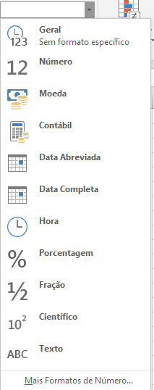

A seguir Na aba Página Inicial, Grupo Número, clique na seta ao lado. Será aberta a janela ao lado:
Clique em Mais Formatos de Número. Será aberta a janela abaixo:
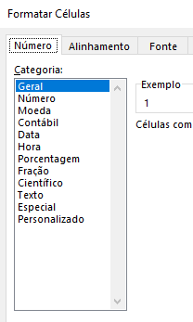

 |  | Clique em Personalizado. Será aberta a janela abaixo:
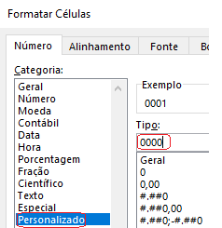

 |  |  |  | Observe as indicações com o
 |  |  |  | círculo em vermelho.

SOMASE
As informações do relatório,
será feita pelo Preço de Venda.
Estoque |  |  |  |  |  |  |  |  | Calçados
 |  |  |  |  |  |  |  |  | Calçados
Código | Produto | Departamento | Preço de Compra | Qtd | Preço de Venda | Relatório |  |  | Calçados
P001 | Sapato Feminino | Calçados | 34.8 | 12 | 78.30 | Total Geral |  |  | Calçados
P002 | Chinelo Feminino | Calçados | 23.7 | 45 | 53.33 | Média Geral | R$ 89.84 | =MÉDIA(F4:F53) | Acessórios
P003 | Sandália Feminino | Calçados | 33.3 | 78 | 74.93 | Maior Valor | R$ 400.50 |  | Acessórios
P004 | Tênis Feminino | Calçados | 27.5 | 39 | 61.88 | Menor Valor | R$ 17.78 |  | Calçados
P005 | Cinto Feminino | Acessórios | 12.8 | 47 | 28.80 |  |  |  | Calçados
P006 | Bolsa Feminino | Acessórios | 22.7 | 32 | 51.08 | Departamento | Soma |  | Calçados
P007 | Sapato Masculino | Calçados | 72.8 | 23 | 163.80 | Calçados | R$ 825.08 | =SOMASE($C$4:$C$53;I10;$F$4:$F$53)
P008 | Chinelo Masculino | Calçados | 21.8 | 89 | 49.05 | Acessórios | R$ 999.90
P009 | Sandália Masculino | Calçados | 27.9 | 67 | 62.78 | Vestuário | R$ 1,137.83
P010 | Tênis Masculino | Calçados | 44.9 | 98 | 101.03 | Esporte | R$ 1,529.10
P011 | Cinto Masculino | Acessórios | 13.9 | 23 | 31.28
P012 | Bolsa Masculino | Acessórios | 55.3 | 12 | 124.43 | Função SOMASE: Tem três parâmetros.
P013 | Sapato Infantil | Calçados | 32.5 | 89 | 73.13 | O primeiro é a coluna onde estão os departamentos: C4:C53
P014 | Chinelo Infantil | Calçados | 11.9 | 102 | 26.78 | O segundo é o critério, ou seja, qual departamento
P015 | Sandália Infantil | Calçados | 15.7 | 300 | 35.33 | O terceiro é a coluna onde estão os preços de venda
P016 | Tênis Infantil | Calçados | 19.9 | 56 | 44.78
P017 | Cinto Infantil | Acessórios | 14.2 | 34 | 31.95 | Para criar Lista de Validação, utilize os procedimentos:
P018 | Bolsa Infantil | Acessórios | 29.8 | 25 | 67.05 | Como os departamentos são 4, precisamos eliminar os valores duplicados.
P019 | Calça Feminino | Vestuário | 27.9 | 280 | 62.78 | Selecione todos departamentos; e copie para qualquer célula, exemplo: O1
P020 | Short Feminino | Vestuário | 23.9 | 123 | 53.78 | Selecione todos departamentos; Vá até a Aba / Dados / Remover Duplicatas
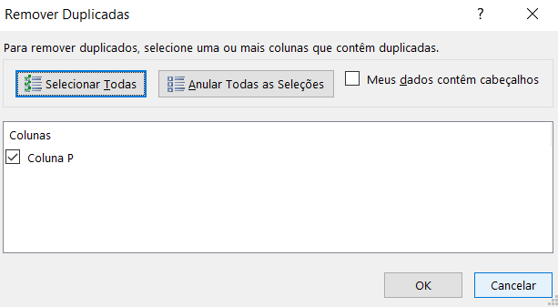
P021 | Blusa Feminino | Vestuário | 18.9 | 450 | 42.53
P022 | Camisa Feminio | Vestuário | 14.9 | 340 | 33.53
P023 | Casaco Feminino | Vestuário | 77.8 | 107 | 175.05
P024 | Calça Masculino | Vestuário | 42.7 | 180 | 96.08
P025 | Short Masculino | Vestuário | 32.6 | 210 | 73.35
P026 | Blusa Masculino | Vestuário | 33.5 | 127 | 75.38
P027 | Camisa Masculino | Vestuário | 18.7 | 530 | 42.08
P028 | Casaco Masculino | Vestuário | 87.9 | 156 | 197.78
P029 | Calça Infantil | Vestuário | 23.4 | 57 | 52.65
P030 | Short Infantil | Vestuário | 20.2 | 43 | 45.45
P031 | Blusa Infantil | Vestuário | 14.7 | 89 | 33.08
P032 | Camisa Infantil | Vestuário | 12.9 | 190 | 29.03 | Confirme no botão OK
P033 | Casaco Infantil | Vestuário | 55.7 | 77 | 125.33
P034 | Óculos de Sol Feminino | Acessórios | 123.9 | 140 | 278.78
P035 | Óculos de Sol Masculino | Acessórios | 124.8 | 150 | 280.80
P036 | Chapéu Feminino | Acessórios | 23.4 | 45 | 52.65
P037 | Chapéu Masculino | Acessórios | 23.6 | 53 | 53.10
P038 | Bola de Futebol | Esporte | 25.7 | 32 | 57.83
P039 | Bola de Basquete | Esporte | 27.9 | 23 | 62.78
P040 | Bola de Volei | Esporte | 28.7 | 15 | 64.58
P041 | Bola de Tênis | Esporte | 12.3 | 80 | 27.68
P042 | Raquete de Tênis | Esporte | 167.9 | 20 | 377.78
P043 | Bola de Ping-pong | Esporte | 9.9 | 200 | 22.28
P044 | Raquete de Ping-pong | Esporte | 7.9 | 150 | 17.78
P045 | Maiô | Esporte | 45.8 | 45 | 103.05
P046 | Sunga | Esporte | 34.7 | 44 | 78.08
P047 | Luva de Goleiro | Esporte | 23.5 | 33 | 52.88
P048 | Toca de natação | Esporte | 34.7 | 17 | 78.08
P049 | Óculos de Mergulho | Esporte | 82.6 | 12 | 185.85
P050 | Camisa Time | Esporte | 178 | 140 | 400.50

